原稿作成の流れ
流れ | ToDo | 詳細 | 理由 | 時間的コスト
ネタ決め |  |  |  | 0分
 | ネタシートから選ぶ | ※入稿予定日・ライター名・GoogleドキュメントURLを入力してください。
情報収集 |  |  |  | 20分
 | 関連記事を読む | 絶対検索を使って、関連記事を3〜4つほど読む | ネタに関する知識を確認する
 |  | ※絶対検索については検索ですぐにわかります

原稿作成 |  |  |  | 40分
 | 下書き | Googleドキュメントで書く | 編集長チェック時にコメント を添えるため
 | トピックごとに書く | SEOキーワードを適度に文章に混ぜる | Google検索でのヒット率を 上げるため
 |  | 整文に句点、句読点、段落などを加えていき、完全な文章を作る
 |  | 画像の挿入
 | 仕上げ | 日本語文章校正サポートを活用する | 誤字脱字・話し言葉などの表現を正す
 |  | 日本語文章校正サポート
 | 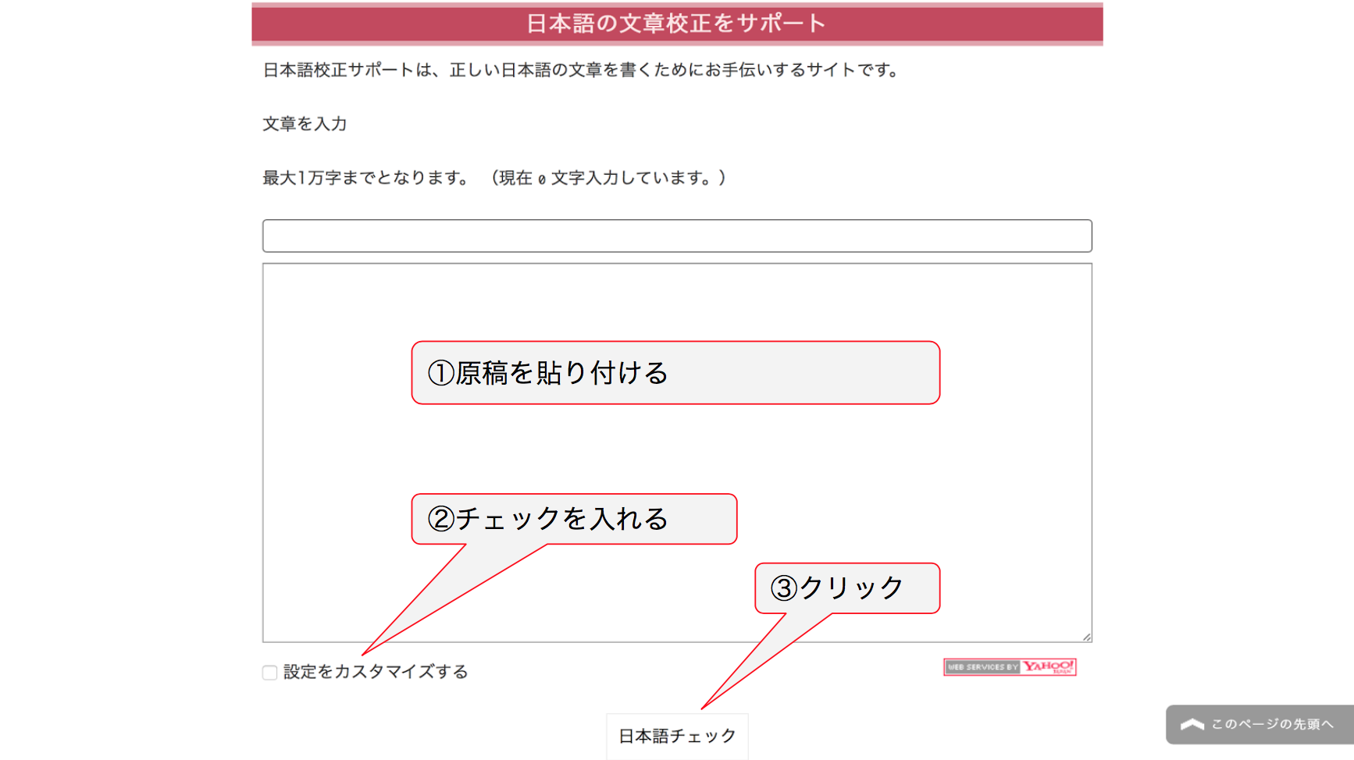
 | 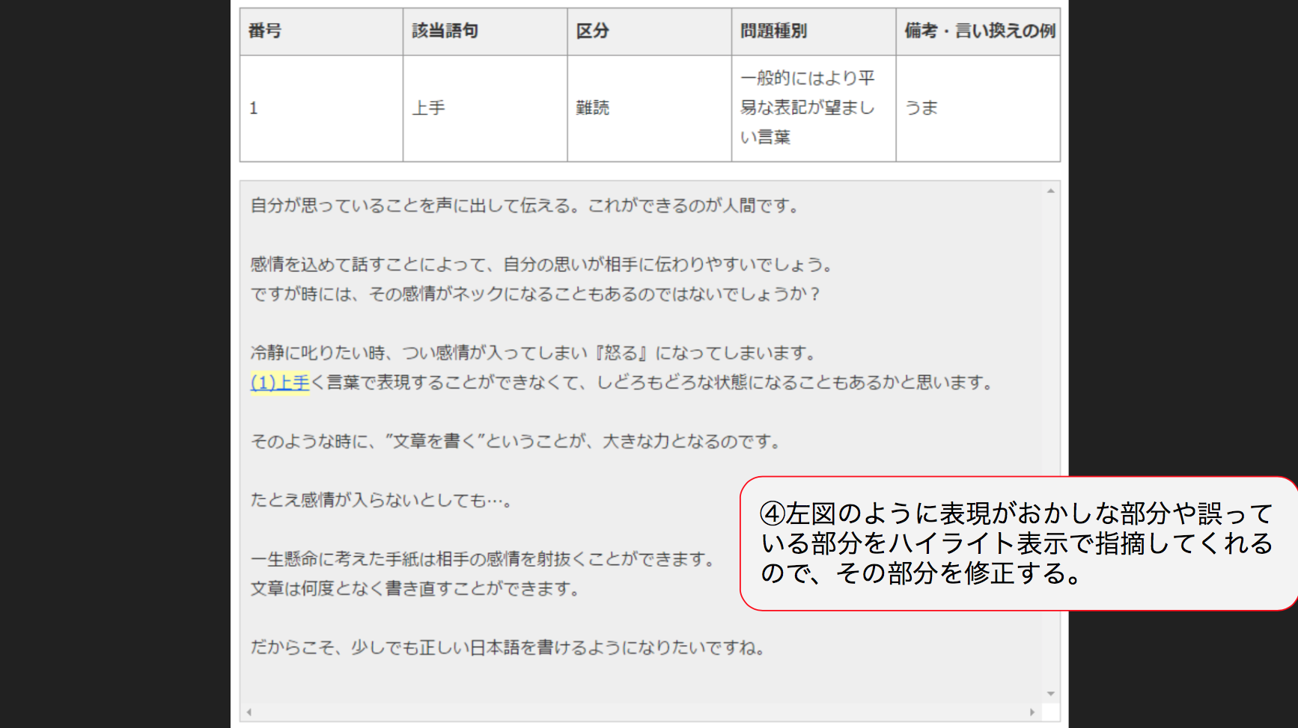
 | 編集者校正 | 編集者にチェックしてもらう その際、ドキュメントの共有設定を編集可にお願いします。 | 自分では気づかない部分を気づかせてもらう
 | ライター修正 | 編集者からのコメントに対して修正する
 | 編集長校正 | 編集長にチェックしてもらう | 自分では気づかない部分を気づかせてもらう
 | ライター修正 | 編集長からのコメントに対して修正する
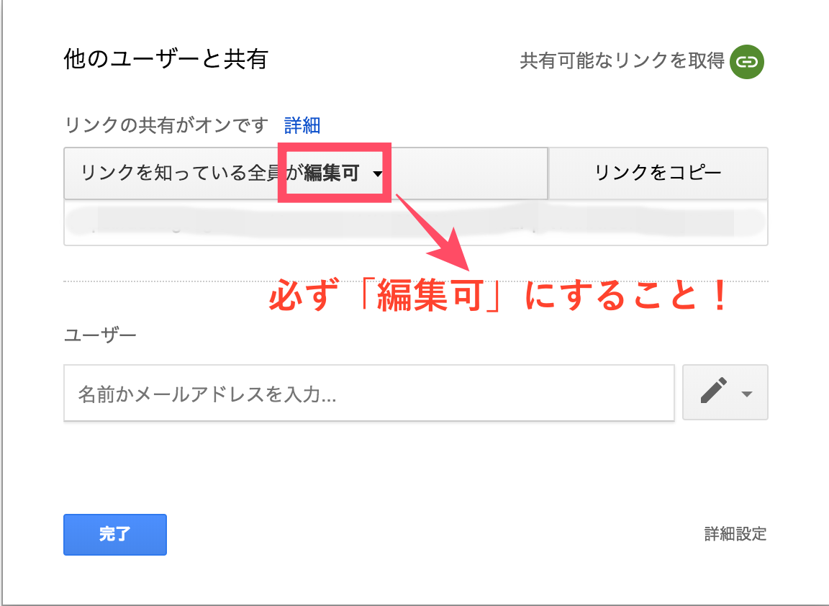

納品（公開） |  |  |  | 5分
 | 記事を確認する

